SC1601
システム名 |  |  |  | システム種別 |  |  |  |  |  | 詳細設計書 |  |  |  |  | 作成者 |  |  | 作成日 |  | 更新者 | 更新日 | 版数
POSサーバー |  |  |  | POSサーバ |  |  |  |  |  |  |  |  |  |  | DuNT |  |  | 2024-09-05 |  | DuNT | 2024-09-05 | 0.1

機能カテゴリ |  |  | 16_保留・保留解除 |  |  |  |  |  | 項目 |  |  | 画面設計書 |  |  | SC1601

 | ■イメージ

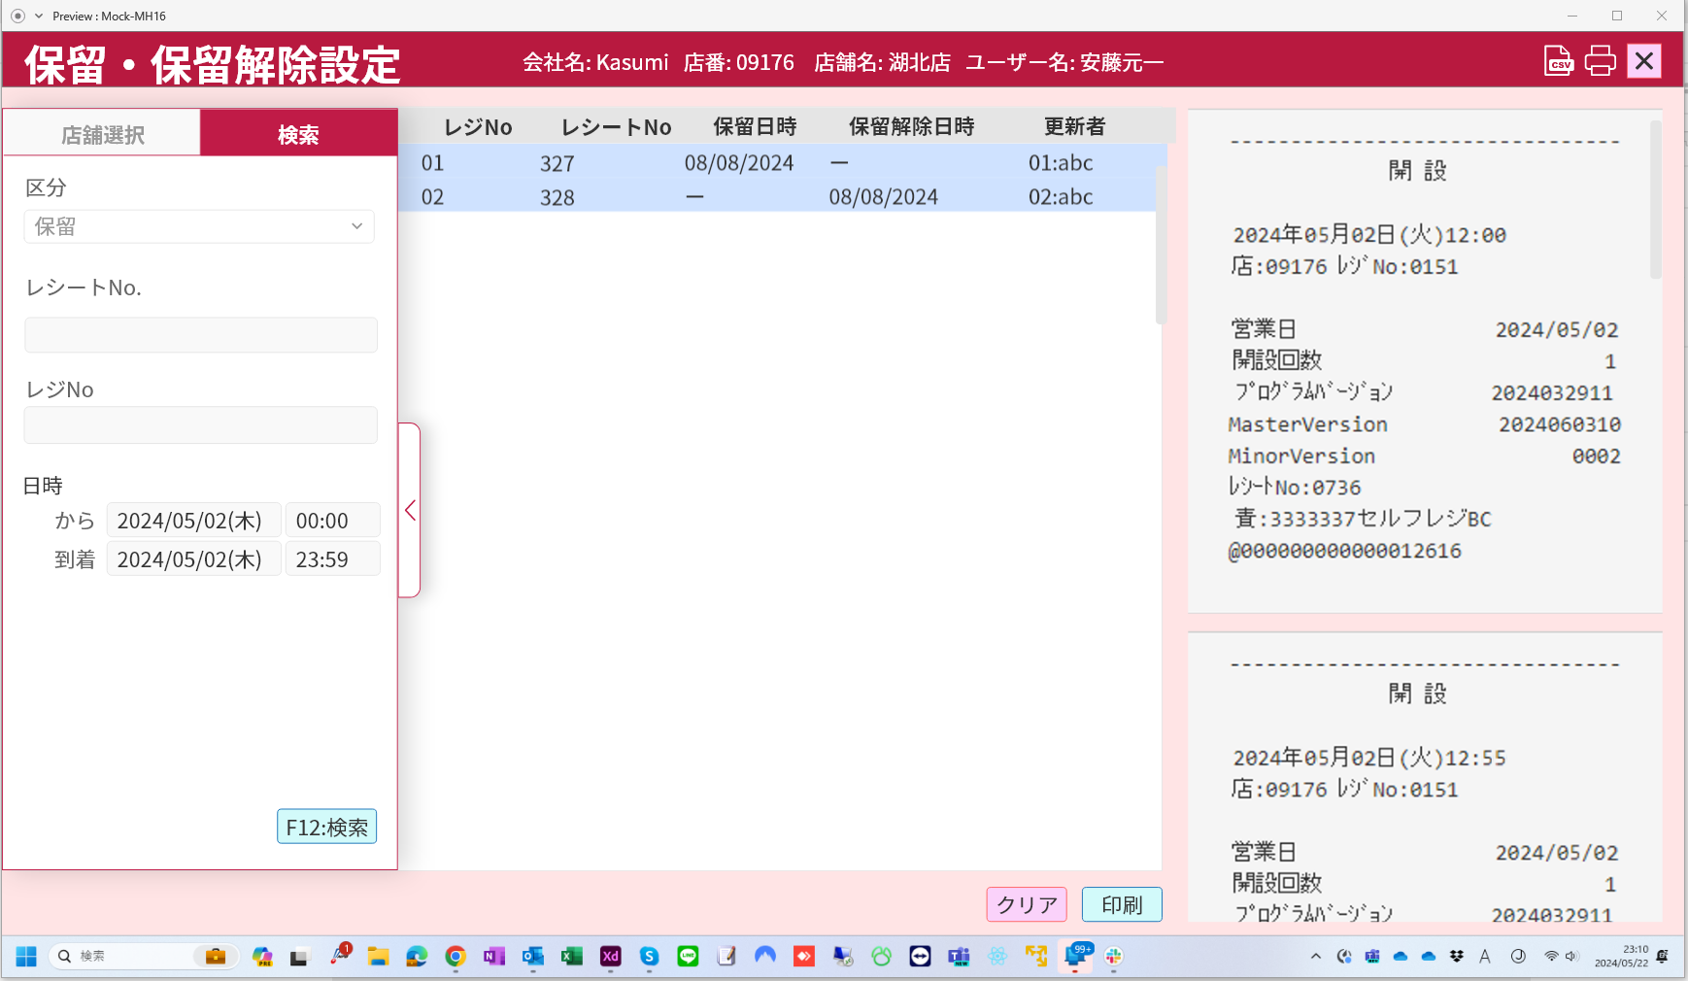

0

1
2
3
4
5
6
7
8
9
10
11
12

13

 | ■画面項目定義

 | 画面項目ID | 項目 |  | タイプ | I/O | 多言語 | 出力 |  |  |  |  |  |  |  |  | インプット |  |  |  |  | 備考
 |  |  |  |  |  |  | マッピングデータ |  |  |  | 初期値 |  | 表示コントロール | Control enable |  | 必須 | 数字 | 桁 | マッピングデータ
 |  |  |  |  |  |  | API名 | 項目 |  |  |  |  |  |  |  |  |  |  | API名 | 項目
 | 0 | 画面タイトル |  | テキスト | － | ● | － | － |  |  | 保留・保留解除設定 |  | ー | ー |  | － | ー | ー | － | ー | イベントID：SC1601-01をご参照ください。
 |  | 検索エリア |  | － | － | － | － | － |  |  | － |  | ー | － |  | － | ー | ー | － | ー
 | 1 | 区分（タイトル） |  | テキスト | － | ● | － | － |  |  | 区分 |  | ー | ー |  | － | ー | ー | － | ー
 | 2 | 区分（値） |  | ドロップダウン | I | － | － |  |  |  | － |  | ー | ー |  | － | ー | ー | － | ー
 | 3 | レシートNo.（タイトル） |  | テキスト | － | ● | － | － |  |  | レシートNo |  | ー | ー |  | － | ー | ー | － | ー
 | 4 | レシートNo.（値） |  | EditText | I | － | － | － |  |  | － |  | ー | ー |  | － | ー | ー | － | ー
 | 5 | レジNo（タイトル） |  | テキスト | － | ● | － | － |  |  | レジNo |  | ー | ー |  | － | ー | ー | － | ー
 | 6 | レジNo（値） |  | EditText | I | － | － | － |  |  | － |  | ー | ー |  | － | ー | ー | － | ー
 | 7 | 保留日時（タイトル） |  | テキスト | － | ● | － | － |  |  | 日時 |  | ー | ー |  | － | ー | ー | － | ー
 | 8 | 開始日（値） |  | EditText | I | － | － | － |  |  | 開始年月日 |  | ー | ー |  | － | ー | ー | － | ー
 | 9 | 開始時刻 (値) |  | EditText | I | － | － | － |  |  | 開始時間 |  | ー | ー |  | － | ー | ー | － | ー
 | 10 | ~ |  | テキスト | － | － | － | － |  |  | ~ |  | ー | ー |  | － | ー | ー | － | ー
 | 11 | 終了日（値） |  | EditText | I | － | － | － |  |  | 終了年月日 |  | ー | ー |  | － | ー | ー | － | ー
 | 12 | 終了時刻（値） |  | EditText | I | － | － | － |  |  | 終了時間 |  | ー | ー |  | － | ー | ー | － | ー
 | 13 | 検索 |  | ボタン | I | ● | － | － |  |  | 検索 |  | ー | 有効 |  | － | ー | ー | － | ー | イベントID：SC1601-02

 | ■イメージ
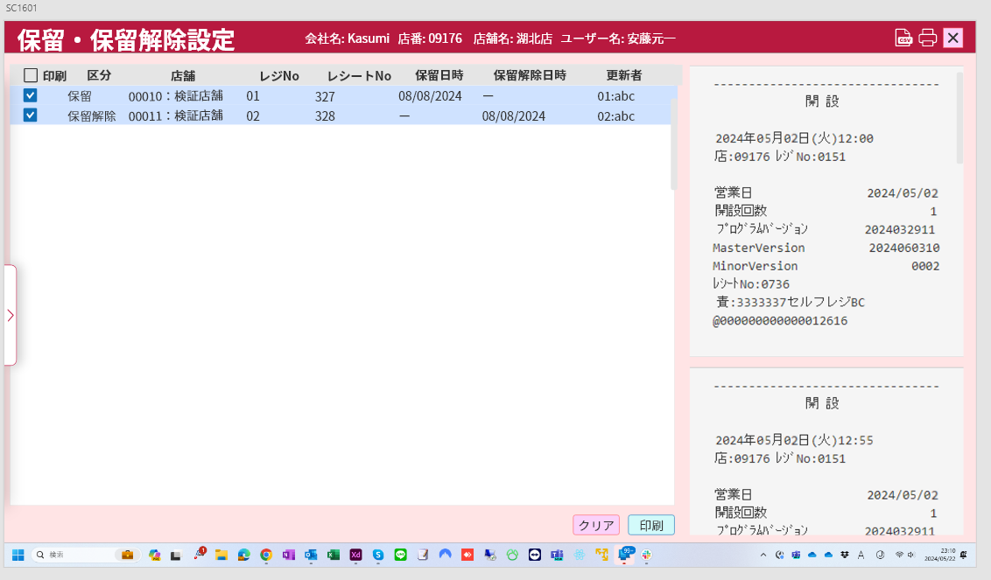

14
16
18
20
22
24
26
28

15
17
19
21
23
25
27
29

30

31
32

 | 画面項目ID | 項目 |  | Type | I/O | 多言語 | 出力 |  |  |  |  |  |  |  |  | インプット |  |  |  |  | 備考
 |  |  |  |  |  |  | マッピングデータ |  |  |  | 初期値 |  | 表示コントロール | Control enable |  | 必須 | 数字 | 桁 | マッピングデータ
 |  |  |  |  |  |  | API名 | 項目 |  |  |  |  |  |  |  |  |  |  | API名 | 項目
 |  | 保留・保留解除一覧
 | 14 | 全て印刷 |  | チェックボックス | I | ● | － | － |  |  | 印刷 |  | ー | ー |  | － | ー | ー | － | ー | イベントID：SC1601-03
 | 15 | アイテム印刷 |  | チェックボックス | I | － | － | － |  |  | － |  | ー | ー |  | － | ー | ー | － | ー
 | 16 | 区分（タイトル） |  | テキスト | － | ● | － | － |  |  | 区分 |  | ー | ー |  | － | ー | ー | － | ー
 | 17 | 区分（値） |  | テキスト | O | － | － | － |  |  | － |  | ー | ー |  | － | ー | ー | － | ー
 | 18 | 店舗（タイトル） |  | テキスト | － | ● | － | － |  |  | 店舗 |  | ー | ー |  | － | ー | ー | － | ー
 | 19 | 店舗（値） |  | テキスト | O | － | － | － |  |  | － |  | ー | ー |  | － | ー | ー | － | ー
 | 20 | レジNo（タイトル） |  | テキスト | － | ● | － | － |  |  | レジNo |  | ー | ー |  | － | ー | ー | － | ー
 | 21 | レジNo（値） |  | テキスト | O | － | － | － |  |  | － |  | ー | ー |  | － | ー | ー | － | ー
 | 22 | レシートNo（タイトル） |  | テキスト | － | ● | － | － |  |  | レシートNo |  | ー | ー |  | － | ー | ー | － | ー
 | 23 | レシートNo（値） |  | テキスト | O | － | － | － |  |  | － |  | ー | ー |  | － | ー | ー | － | ー
 | 24 | 保留日時（タイトル） |  | テキスト | － | ● | － | － |  |  | 保留日時 |  | ー | ー |  | － | ー | ー | － | ー
 | 25 | 保留日時（値) |  | テキスト | O | － | － | － |  |  | － |  | ー | ー |  | － | ー | ー | － | ー
 | 26 | 保留解除日時（タイトル） |  | テキスト | － | ● | － | － |  |  | 保留解除日時 |  | ー | ー |  | － | ー | ー | － | ー
 | 27 | 保留解除日時（値) |  | テキスト | O | － | － | － |  |  | － |  | ー | ー |  | － | ー | ー | － | ー
 | 28 | 更新者（タイトル） |  | テキスト | － | ● | － | － |  |  | 更新者 |  | ー | ー |  | － | ー | ー | － | ー
 | 29 | 更新者（値） |  | テキスト | O | － | － | － |  |  | － |  | ー | ー |  | － | ー | ー | － | ー
 | 30 | レシートのイメージ |  | View | O | － | － | － |  |  | － |  | ー | ー |  | － | ー | ー | － | ー
 | 31 | クリア |  | ボタン | I | ● | － | － |  |  | － |  | ー | 有効 |  | － | ー | ー | － | ー | イベントID：SC1601-04
 | 32 | 印刷 |  | ボタン | I | ● | － | － |  |  | ログイン |  | ー | アイテムが印刷対象として選択されている場合に有効にする |  | － | ー | ー | － | ー | イベントID：SC1601-05

